Mô tả
sss

Bộ Xây dựng |  |  | Viện Vật liệu xây dựng
Ministry of Construction |  |  | Vietnam Institute for building materials

 | BÁO CÁO KẾT QUẢ
ĐÁNH GIÁ VÒNG ĐỜI SẢN PHẨM (LCA)
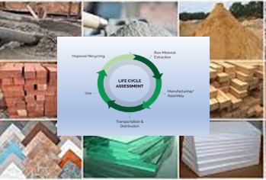

Theo TCVN 14044:2006, ISO 14044:2006 |  |  | Dự án: | cty | New Value
 |  |  | Người điều hành:
 |  |  | Số: LCA-VLXD-XXXXX
 |  |  | Ngày công bố: XX-XX-XXXX
 |  |  | Ngày cập nhật: XX-XX-XXXX
 |  |  | Có giá trị tới: XX-XX-XXXX

 | THÔNG TIN CHUNG

THÔNG TIN ĐƠN VỊ

Tên công ty
Tên dự án
Địa chỉ
Liên hệ

ĐỊNH DANH SẢN PHẨM

Tên sản phẩm
Ký hiệu sản phẩm
Nơi sản xuất
Mã code

THÔNG TIN VỀ LCA

Mục tiêu
Tiêu chuẩn sử dụng |  | TCVN ISO 14044:2011 (ISO 14044:2006)
Phần mềm sử dụng |  | LCA-MOC-Ver1.2023
Dữ liệu nền |  | Cơ sở dữ liệu LCA-MOC-Ver1.2023
Độ không đảm bảo đo |  | Dữ liệu trực tiếp từ đơn vị
Ngày đánh giá
Người đánh giá
Ngày công bố báo cáo

 | RANH GIỚI LCA

Phạm vi của đánh giá này là “từ nôi đến cổng” - “cradle to gate” bao gồm giai đoạn sản phẩm (A1-A3).
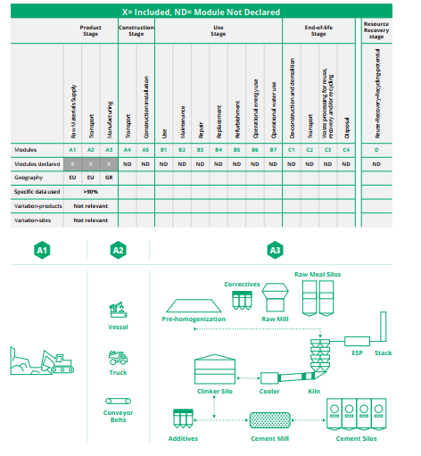

A1: Cung cấp nguyên liệu thô
Sản xuất bắt đầu với việc cung cấp nguyên liệu thô. Giai đoạn này bao gồm việc khai thác và chế biến nguyên liệu thô, khai thác và xử lý nhiên liệu và tái chế vật liệu thứ cấp.
A2: Vận chuyển nguyên liệu đến nhà sản xuất
Vận tải liên quan đến việc vận chuyển nguyên liệu thô từ nhà cung cấp đến cổng nhà máy sản xuất. Nguyên liệu thô được vận chuyển bằng xe tải, tàu thủy và băng tải từ các mỏ đá gần đó.
A3: Sản xuất
Quá trình sản xuất sản phẩm từ bắt đầu cho tới khi ra được sản phẩm cuối cùng hoàn chỉnh, trước khi xuất khỏi nhà máy.

 | PHƯƠNG PHÁP ĐÁNH GIÁ TÁC ĐỘNG (LCIA)

Phương pháp LCIA được sử dụng là phương pháp CML 1992

Kết quả
Tác động môi trường
 | Hiệu ứng nhà kính | Phá hủy tầng ozon | Axit hóa | Phú dưỡng | Bụi | Tiềm năng Ozon quang hóa
A1-A3
 |  | 4

 | TÁC ĐỘNG MÔI TRƯỜNG

Tác động |  | Đơn vị | A1-A3
Hiệu ứng nhà kính |  | Kg CFC-11
Tiềm năng Ozon quang hóa |  | Kg C2H4-e
Phá hủy tầng ozon |  | Kg |  | 4
Axit hóa |  | Kg PO4
Phú dưỡng |  | kg
Bụi |  | kg

Tiêu thụ tài nguyên
 | Sử dụng năng lượng tái tạo | Sự dụng năng lượng không tái | Sử dụng nguyên liệu thay thế | Sử dụng nước
A1-A3

 | TIÊU THỤ TÀI NGUYÊN

Tác động |  | Đơn vị | A1-A3
Sử dụng năng lượng tái tạo |  | MJ
Sự dụng năng lượng không tái |  | MJ
Sử dụng nguyên liệu thay thế |  | MJ
Sử dụng nước |  | M3

Chất thải phát sinh
 | Chất thải thông thường | Chất thải nguy hại
A1-A3

 | CHẤT THẢI PHÁT SINH

Tác động |  | Đơn vị | A1-A3
Chất thải thông thường |  | kg
Chất thải nguy hại |  | kg

Các dòng đầu ra
 | Tạo ra năng lượng
A1-A3

 | CÁC DÒNG ĐẦU RA

Tác động |  | Đơn vị | A1-A3
Tạo ra năng lượng |  | MJ

Độ chính xác

